BOBIN
 |  | ĐỀ XUẤT MUA HÀNG T10-2020 2020년10월 구매 요청서 |  |  |  |  |  |  |  | Người lập 작성자 | Kiểm tra 1 1 검토 | Kiểm tra 2 2 검토 | Phê duyệt 승인

NO | 요청일 <Ngày yêu cầu> | 품명Tên | Model | 사용 계획 Kế hoạch sử dụng |  |  |  |  |  |  | 입고 요청 날짜 Ngày yêu cầu nhập kho | 사용 계획 Kế hoạch sử dụng | 비고 Ghi chú
 |  |  |  | FCST 5 Week | 필요 수량 Số lượng cần sử dụng | 발주 전량 Số lượng tồn PO | 재고 수량 Số lượng tồn | 작업 가능 수량 só lượng có thể chạy được | 발주수량 Số lượng đề xuất | 총 작업 가능수량 Tổng lượng hàng dự kiến |  |  |  |  |  |  |  |  | 1400
1 | 05.10.2020 | BOBIN BLACK 300*125*100( EA) | NM01,NH01,SK01, SH01, SL01, SW01, SS01 | 5,935,000 | 2,051 | 490 | 40 | 1,590,000 | 1,521 | 5,935,000 | 10.10.2020 | 05.10.2020~05.11.2020 | 5 Week Date time: 5-7 Day
2 | 05.10.2020 | BOBIN BLUE 250*125*80( EA) | NM01,NH01,SK01, SH01, SL01, SW01, SS01 | 5,826,500 | 1,629 | 412 | 76 | 5,368,000 | 1,141 | 5,826,500 | 10.10.2020 | 05.10.2020~05.11.2020 | 5 Week Date time: 5-7 Day
3 | 05.10.2020 | BOBIN GREEN 250*125*76.5( EA) | NM01,NH01,SK01, SH01, SL01, SW01, SS01 | 10,290,000 | 2,464 | 456 | 30 | 7,290,000 | 1,978 | 10,290,000 | 10.10.2020 | 05.10.2020~05.11.2020 | 5 Week Date time: 5-7 Day
4 | 05.10.2020 | BOBIN BLACK 420*150*120 (EA) | RD01,US01, TS01,UW01,TS01 | 645,000 | 215 | 106 | 12 | 354,000 | 97 | 645,000 | 10.10.2020 | 05.10.2020~05.11.2020 | 5 Week Date time: 5-7 Day
5
TÌNH HÌNH SỬ DỤNG 사용현황

NO | 품명 Tên | 총 누적 구매량 Tổng lượng đã mua hàng | 총 사용량 Lượng đã sử dụng | 지난 요청서 Đề xuất lần trước |  |  |  |  |  |  |  |  |  |  |  |  |  | 1,400,000
 |  |  |  | 일 평균 사용량 Số lượng sử dụng/ Ngày | 입고 날짜 Ngày nhập kho | 수량 Số lượng | 재고수량 Số lượng tồn | 사용량 Số lượng sử dụng | 비고 Ghi chú |  |  |  |  | NGÀY | SL TB
1 | BOBIN BLACK 300*125*100(EA) | 5,372 | 5,332 | 37EA (33DAY) | 01.09.2020 | 261 | 975 | 1,196 |  |  |  |  |  | 33 | 37 | EA
2 | BOBIN BLUE 250*125*80(EA) | 1,433 | 1,357 | 27EA (33DAY) | 01.09.2020 | 495 | 440 | 859 |  |  |  |  |  | 33 | 27 | EA
3 | BOBIN GREEN 250*125*76.5(EA) | 1,495 | 1,465 | 43EA (33DAY) | 01.09.2020 | 524 | 907 | 1,401 |  |  |  |  |  | 33 | 43 | EA
4 | BOBIN BLACK 420*150*120 (EA) | 5,661 | 5,649 | 10EA (33DAY) | 01.09.2020 | 72 | 250 | 310 |  |  |  |  |  | 33 | 10 | EA
5 |  |  |  |  |  |  |  |  |  |  |  |  |  |  | #DIV/0! | EA

 |  |  |  |  |  |  |  |  |  |  |  |  | 6.3333333333 |  |  |  | 0

chi tiết ống nhựard (4)
CHI TIẾT YÊU CẦU MUA HÀNG T10-2020 2020년 10상세내역
Bộ phận đề xuất: 요청 부서 |  | SẢN XUẤT
NO | Tên - Kích thước - Đơn vị 품명-치수-단위 | 구분 Phân loại |  | FCST 5 WEEK | Số lượng sử dụng/1 EA 사용기준 1 EA | Số lượng cần dùng | 재고수량 Số lượng tồn | 발주수량 Số lượng đề xuất | 총 수량 Tổng số lượng | Ghi chú
1 | BOBIN BLACK 300*125*100 (EA) | 0 | LJ63-19634A | 2,389,500 | 3,000 | 797 | 530 | 1,521 | 2,051
 |  | 0 | LJ63-19635A | 2,145,000 | 2,700 | 794
 |  | 0 | LJ63-19609A | 1,376,000 | 3,000 | 452
 |  | 0 | LJ63-18675A | 24,500 | 3,000 | 8
 |  | TOTAL FCST |  | 5,935,000 |  | 2,051 | 작업 가능 수량: 6,123,500
2 | BOBIN BLUE 250*125*80. (EA) | 0 | LJ63-19668A | 2,370,000 | 3,000 | 790 | 488 | 1,141 | 1,629 | 
 |  | 0 | LJ63-19682A | 2,115,000 | 3,000 | 705
 |  | 0 | LJ63-19611A | 1,330,000 | 10,000 | 133
 |  | 0 | LJ63-16147A | 11,500 | 11,000 | 1
 |  | TOTAL FCST |  | 5,826,500 |  | 1,629 | 작업 가능 수량:5,956,500
3 | BOBIN GREEN 250*125*76.5 (EA) | 0 | LJ63-16286A | 0 | 19,000 | 0 | 486 | 1,978 | 2,464 | 
 |  | 0 | LJ63-19633A | 2,355,000 | 3,000 | 785
 |  | 0 | LJ63-19789A | 2,280,000 | 5,000 | 456
 |  | 0 | LJ63-19680A | 2,145,000 | 3,000 | 715
 |  | 0 | LJ63-19683A | 2,055,000 | 5,000 | 411
 |  | 0 | LJ63-19610A | 1,455,000 | 15,000 | 97
 |  | TOTAL FCST |  | 10,290,000 |  | 2,464 | 작업 가능 수량: 10,474,000
4 | BOBIN BLACK 420*150*120 (EA) | 0 | LJ63-18525A | 186,000 | 3,000 | 62 | 118 | 97 | 215 | 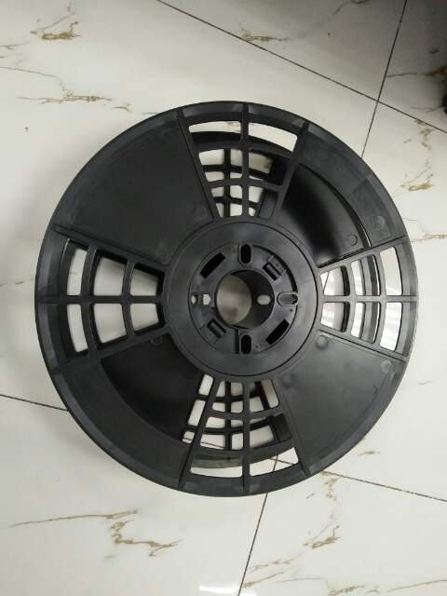
 |  | 0 | LJ63-17308A | 153,000 | 3,000 | 51
 |  | 0 | LJ63-18644A | 96,000 | 3,000 | 32
 |  | 0 | LJ63-18022A | 210,000 | 3,000 | 70
 |  | TOTAL FCST |  | 645,000 |  | 215 | 작업 가능 수량:915,000

